Sheet1
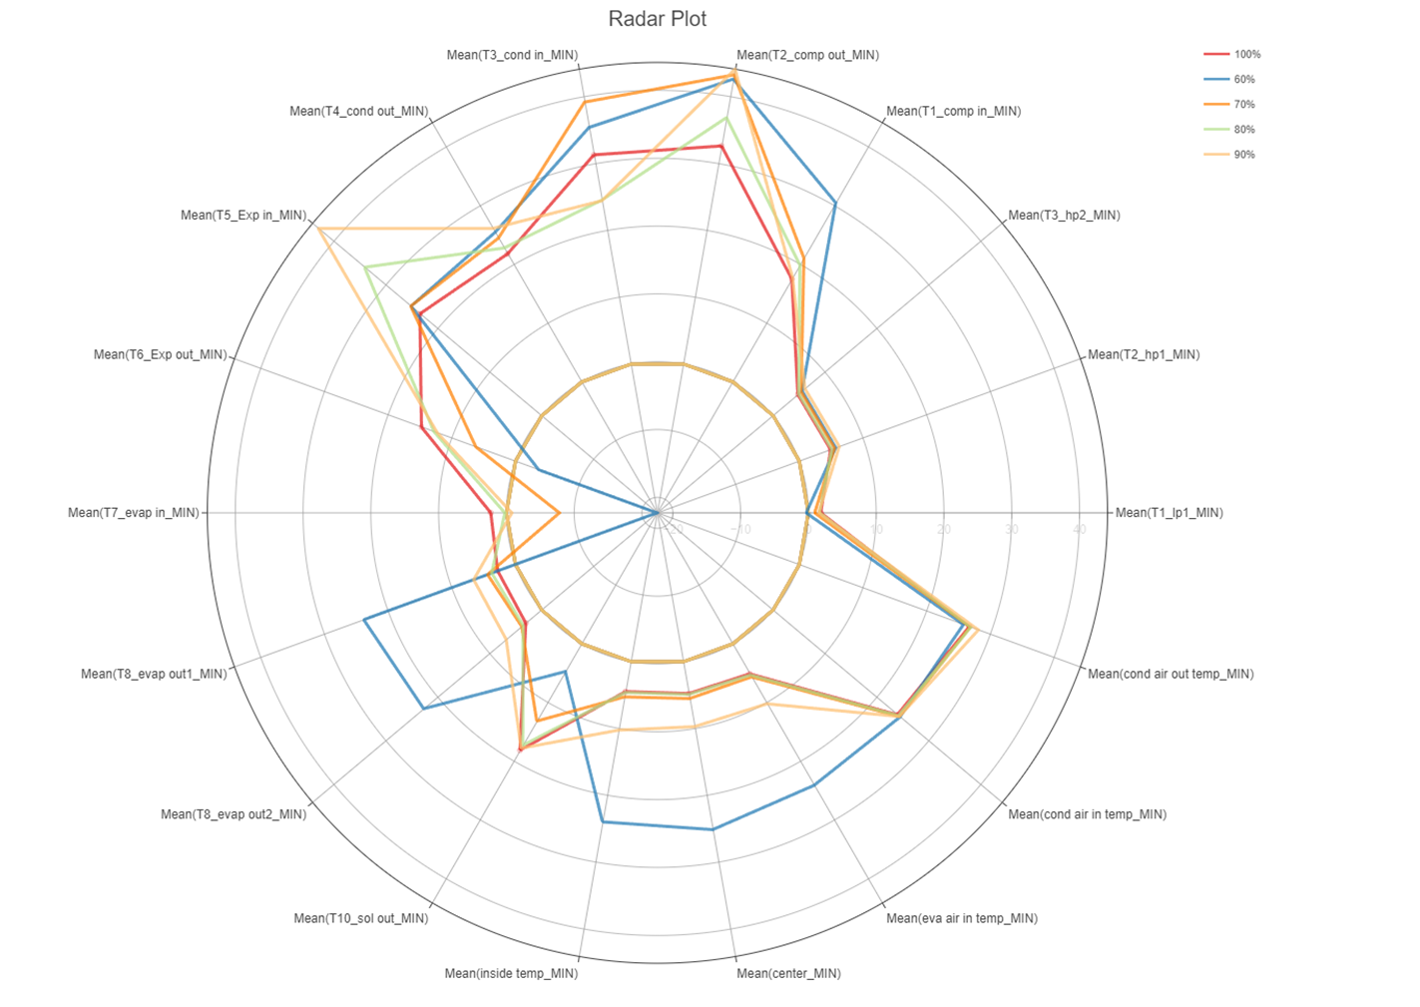
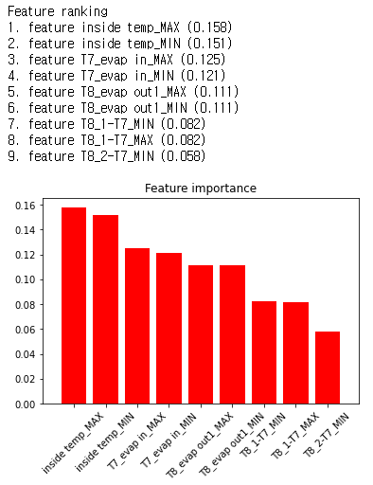
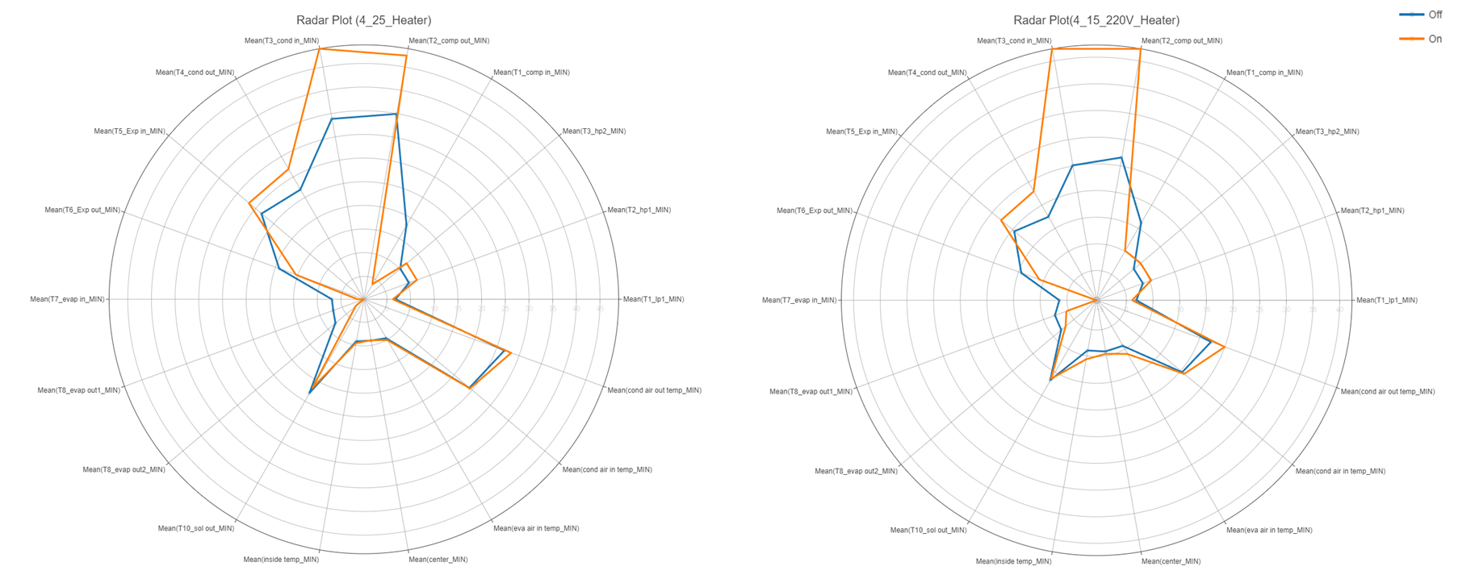
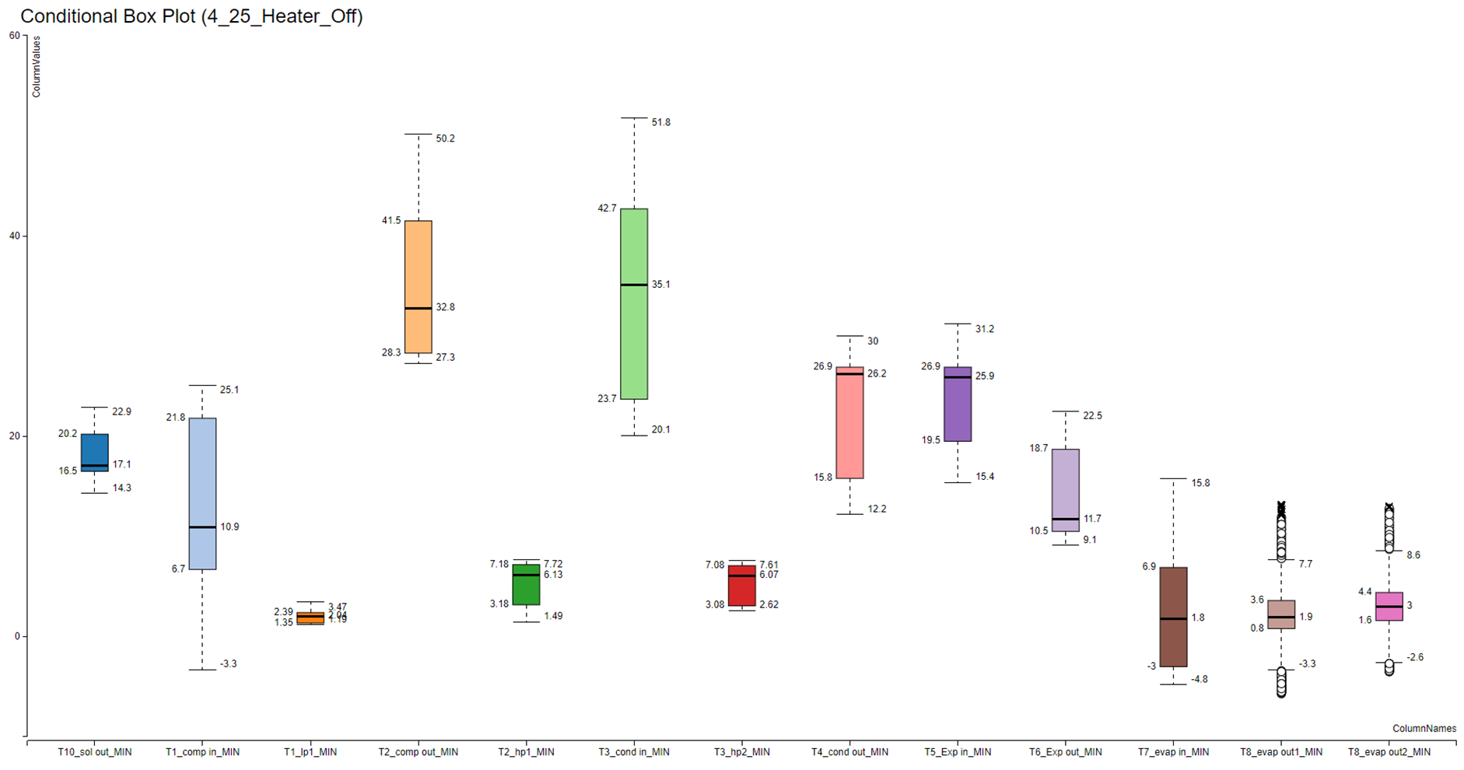
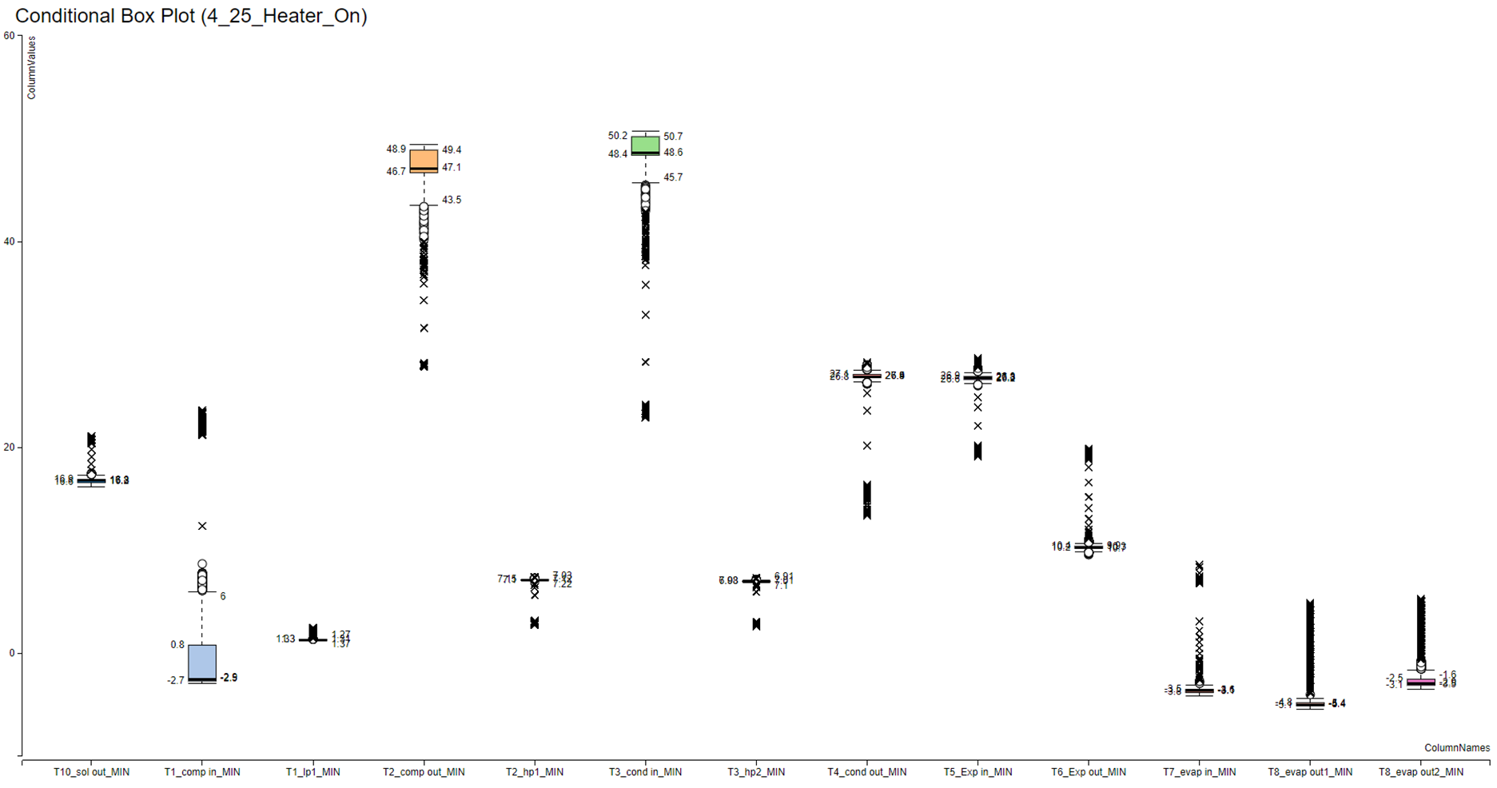
데이터 전처리 | 모델 | feature selection | feature importance | accuray | time | 경향

over 값을 결측치로 치환하고, interplate 함수로 결측치 보간 | LightGBM(all feature) | ALL FEATURES | eva air out temp_MIN', 'inside temp_MIN', 'T3_cond in_MIN', 'eva air out temp_MAX', 'T2_comp out_MAX', 'T1_comp in_MAX', 'T3_cond in_MAX', 'T5_Exp in_MAX', 'T8_2-T7_MIN', 'T5_Exp in_MIN' | all feature(0.9996 acc), micro f1 : 0.9995 | all feature : 79.64 | 피처를 적게 사용할수록 time cost 측면에서 가장 빠름. 모델 성능은 acc와 f1 측면에서 REFEV 방식으로 피처 추출해서 구축한 모델이 가장 좋음(0.0001~2 차이)
 | LightGBM(RFECV) | T1_lp1_MIN', 'T2_hp1_MIN', 'T1_comp in_MIN', 'T1_comp in_MAX', 'T2_comp out_MIN', 'T2_comp out_MAX', 'T3_cond in_MIN', 'T3_cond in_MAX', 'T4_cond out_MAX', 'T5_Exp in_MIN', 'T5_Exp in_MAX', 'T6_Exp out_MIN', 'T7_evap in_MAX', 'T8_evap out1_MIN', 'T10_sol out_MIN', 'inside temp_MIN', 'center_MIN', 'eva air out temp_MIN', 'eva air out temp_MAX', 'T8_1-T7_MIN' | eva air out temp_MIN', 'inside temp_MIN', 'T3_cond in_MIN', 'eva air out temp_MAX', 'T2_comp out_MAX', 'T1_comp in_MAX', 'T3_cond in_MAX', 'T5_Exp in_MAX', 'T8_2-T7_MIN', 'T5_Exp in_MIN' | 20 feature based on RFECV(0.9997 acc), micro f1 : 0.9997 | 20 feature based on RFECV : 75.76
결측치가 포함된 outside temp_MAX, eva air out temp_MAX, eva air out temp_MIN column 삭제 | logistic regression | 'T1_comp in_MAX', 'T2_comp out_MAX', 'T3_cond in_MIN', 'T3_cond in_MAX', 'T5_Exp in_MIN', 'T5_Exp in_MAX', 'T6_Exp out_MIN', 'T8_evap out1_MAX', 'inside temp_MAX', 'eva air in temp_MIN', 'eva air in temp_MAX', 'cond air out temp_MIN' | T8 1번센서와 inside temp max 만 선택됨 | all feature (0.99047 acc, , macro f1 - 0.9372164029851554, micro f1 - 0.9904725019364834) reature selection (0.9851278079008521, macro f1 - 0.9050664542020744, micro f1 - 0.9851278079008521) |  | 냉매주복 70% 와 80% 를 많이 헷갈려함. feature selection을 사용했을 때 보다 feature를 더 많이 사용하는 것이 더 유리함
Over 값이 포함된 행 삭제, class 별 imbalance 를 맞추기 위ㅣ해 가장 적은 set를 가진 low(90%)(404개) 에 맞춰 나머지 class drop | SVC | T1_lp1_MIN', 'T2_hp1_MIN', 'T3_hp2_MIN', 'T3_hp2_MAX', 'T1_comp in_MIN', 'T1_comp in_MAX', 'T2_comp out_MIN', 'T2_comp out_MAX', 'T3_cond in_MIN', 'T3_cond in_MAX', 'T4_cond out_MIN', 'T4_cond out_MAX','T5_Exp in_MIN', 'T5_Exp in_MAX', 'T6_Exp out_MIN', 'T6_Exp out_MAX', 'T8_evap out1_MIN', 'T8_evap out1_MAX', 'T8_evap out2_MIN', 'T8_evap out2_MAX', 'T10_sol out_MIN', 'inside temp_MIN', 'inside temp_MAX', 'center_MIN', 'center_MAX', 'eva air in temp_MIN', 'eva air in temp_MAX', 'eva air out temp_MIN', 'eva air out temp_MAX', 'cond air in temp_MIN', 'cond air out temp_MIN', 'T8_1-T7_MIN', 'T8_1-T7_MAX', 'T8_2-T7_MIN', 'T8_2-T7_MAX' | 회사측에서 제안한 센서 전부 포함됨 | Feature selection으로 선택된 파라미터 (0.992923acc), Feature selection으로 선택된 파라미터 (0.961050 acc) rdf 커널, 증발기 출입구 냉매 온도/온도 차, 고내 온도 (0.907570acc), 증발기 출입구 냉매 온도, 고내 온도 (0.884409acc), 증발기 출입구 냉매 온도/온도 차 고내 온도(1번 출구센서에서 얻은 온도/온도차 사용) (0.892987 acc), 증발기 출입구 냉매 온도, 고내 온도 (2번 출구센서에서 얻은 온도/온도차 사용)(0.886849) 회사 센서 + feature selection ('T7_evap in_MIN', 'T7_evap in_MAX', 'T8_evap out1_MIN', 'T8_evap out1_MAX', T8_evap out2_MIN', 'T8_evap out2_MAX', 'T8_1-T7_MIN', 'T8_1-T7_MAX', 'T8_2-T7_MIN', 'T8_2-T7_MAX' ,'inside temp_MIN') (0.907409) |  | feature selection 으로 선택된 feature들만 쓸 때, 가장 정확도가 높았음. linear 커널을 사용할 때, rdf 커널 보다 더 유리한 성능을 보임. feature가 많을 수록 성능이 올라가는 것을 확인. feature selection에서 회사측이 언급한 센서가 다 포함되는 것을 확인했음. 하나의 출구 센서를 사용해야만 하는 경우, 1번 센서가 유리함. 온도차 에 대한 feature를 생성해서 같이 쓰는것이 유리함, 회사 센서에서 feature selection을 진행하면, inside temp max만을 제외함 | 공통적으로 feautre selection에서 뽑히는 feature들의 수가 많아짐
 | random forest | T1_lp1_MIN', 'T1_lp1_MAX', 'T1_comp in_MIN', 'T1_comp in_MAX', 'T2_comp out_MIN', 'T2_comp out_MAX', 'T3_cond in_MIN', 'T3_cond in_MAX', 'T5_Exp in_MIN', 'T5_Exp in_MAX', 'T6_Exp out_MAX', 'T8_evap out1_MIN', 'T8_evap out1_MAX','T10_sol out_MIN', 'inside temp_MIN', 'inside temp_MAX', 'center_MIN', 'eva air in temp_MIN', 'eva air in temp_MAX', 'eva air out temp_MAX', 'cond air out temp_MIN' | T8 1번 센서가 10등을 기록함, selection에서는 t8과 inside temp만 존재함 | Feature selection으로 선택된 파라미터 (0.995228acc), 증발기 출입구 냉매 온도/온도 차, 고내 온도 (0.946440acc), 증발기 출입구 냉매 온도, 고내 온도 (0.944966acc), 증발기 출입구 냉매 온도/온도차, 고내 온도(1번 출구센서에서 얻은 온도/온도차 사용) (0.943518 acc), 증발기 출입구 냉매 온도/온도차, 고내 온도 (2번 출구센서에서 얻은 온도/온도차 사용)(0.928319), 회사 센서 selection feature ('T7_evap in_MIN', 'T7_evap in_MAX', 'T8_evap out1_MIN', 'T8_evap out1_MAX', 'inside temp_MIN', 'inside temp_MAX', 'T8_1-T7_MIN', 'T8_1-T7_MAX', 'T8_2-T7_MIN' ) (2번센서의 온도차 최대, 2번센서 에 대한 값 제외됨) (0.944912) |  | feature selection 으로 선택된 feature들만 사용할 때, 높은 정확도를 보였음. rdf 커널로 변경하면 성능이 더 올라감, 회사에서 추측한 센서 중 T8_1와 고내온도만 포함됨. importance 에서는 전부 높은 중요도를 가지지 못했음. 회사에서 언급한 센서들만을 사용할 때는 성능이 하락함. 온도차에 대한 feature를 추가하면 성능이 하락함. (그러나, SVC보다 높음) 센서를 하나만 사용해야할 경우, 마찬가지로 1번 센서를 사용하는 것이 유리함. 회사에서 제안한 feature 중 selection을 진행한다면, 2번 센서에 대한 값들이 일부 제외되는 것을 확이할 수 있음

